ORDEN PARA FABRICAR
 | NOMBRE DEL PROYECTO: | (PO BS121625 Z / CC DESIGN ALADIN )
 | NO. COTIZACION=
 | QUIEN COTIZO:
 | CONTACTO CLIENTE:
 | TOTAL $:

Item # | Fabric Name | ESTILO | TIPO | PR, PNL, OSP | % FULLNESS | AREA O CUARTO | ANCHO FINAL | LARGO FINAL | RETORNO | PIN SETTING | STARTING SPACE
 |  |  |  |  |  |  |  |  |  |  |  | NOTAS

1 | UNLINED BEIGE 54" | PINCH PLEATED | TELA SIN FORRO | PNL (L) | 160% | W-1 | 43.000 | 111.500 | 1.500 | 0.500 | 1.500 | (1 FINGER) (Steaming Drapery) / no stiffener and Grommet , BASTILLA INFERIOR 4" + 1.5" LATERALES,(LLEVARA TIEBACK)
2 | UNLINED BEIGE 54" | PINCH PLEATED | TELA SIN FORRO | PR | 160% | W-2 | 72.000 | 111.500 | 1.500 | 0.500 | 1.500 | (1 FINGER) (Steaming Drapery) / no stiffener and Grommet , BASTILLA INFERIOR 4" + 1.5" LATERALES,(LLEVARA TIEBACK)
3 | UNLINED BEIGE 54" | PINCH PLEATED | TELA SIN FORRO | PNL (R) | 160% | W-3 | 43.000 | 111.500 | 3.000 | 0.500 | 1.500 | (1 FINGER) (Steaming Drapery) / no stiffener and Grommet , BASTILLA INFERIOR 4" + 1.5" LATERALES,(LLEVARA TIEBACK)
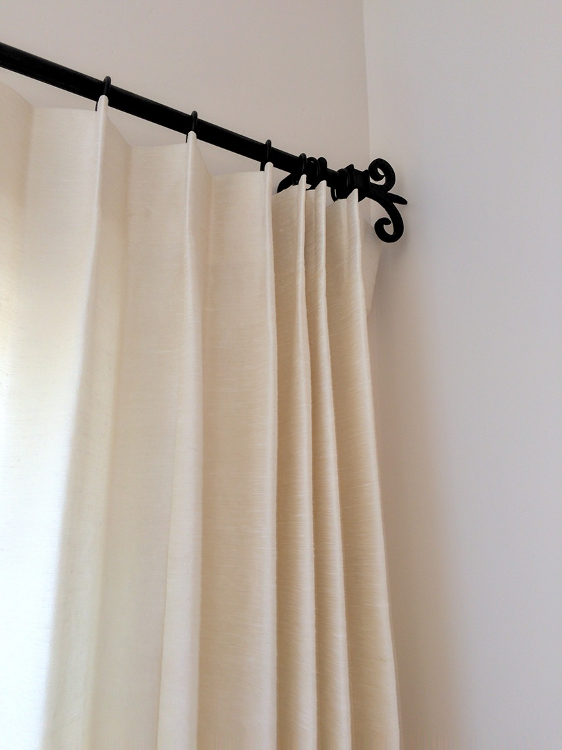
4
5
6
7
8
CORTINAS DE UN SOLOO DEDO
9
10

